Detail
email/
├── src/
│ ├── email.module.ts
│ ├── email.service.ts
│ ├── email-template.repository.ts | ส่งเมล์ผ่าน AWS SES
│ ├── interfaces/
│ │ ├── email-request.interface.ts
│ │ └── email-template.interface.ts
└── package.json

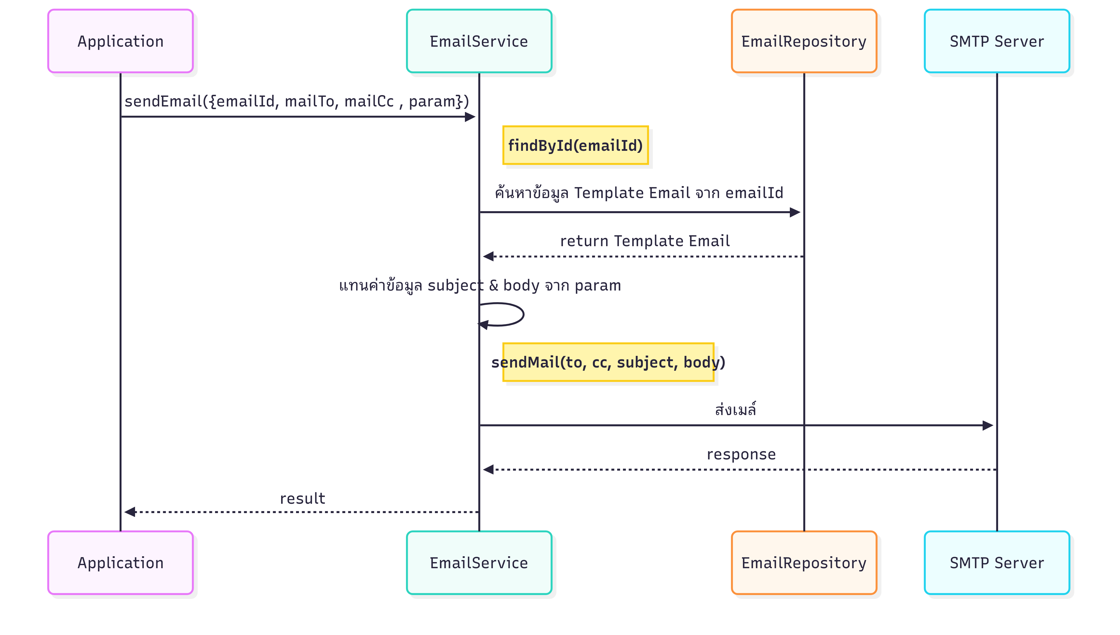

 | รับข้อมูล

 |  | emailId | id template mail ที่ set ใน DB เป็น config
 |  | mailTo | ระบุ email ที่จะส่ง สามารถระบุเป็นหลายๆเมล์ได้โดยคั่นด้วย ,
 |  | mailCc | ระบุ email ที่จะ cc สามารถระบุเป็นหลายๆเมล์ได้โดยคั่นด้วย ,
 |  | param | ระบุข้อมูลที่จะแทนค่าใน subjectMail , bodyMail เช่น ใน subject ระบุใน db เป็น [AD] ExportUserToAD ({{status}}) param จะต้องส่งมาเป็น {"status":"Success"} email service จะแทนค่าเป็น [AD] ExportUserToAD (Success)

 |  | fileAttach | ไฟล์แนบ รายเอียดเพิ่มเติมที่จะแนบไปกับ mail
 |  | userId | ผู้ดำเนินการ
 | ดึงข้อมูล template mail จาก emailId
 | ข้อมูลที่ได้

 |  | emailId | id template
 |  | emailName | ชื่อคำอธิบาย template ว่าเป็นเมล์เกี่ยวกับอะไร
 |  | subjectMail | subject ของเมล์ หรือหัวเรื่องของเมล์
 |  | bodyMail | ข้อความภายในเมล์
 |  | mailFrom | email ผู้ส่งเมล์
 |  | mailFromName | ชื่ื่อผู้ส่งเมล์

 | แทนค่าข้อมูลใน subject , bodymail ด้วยค่าใน param
 | ส่งเมล์ไปที่ server mail SMTP ตามรายละเอียด subject , bodymail , fileAttach
 |  | ถ้าสำเร็จ บันทึกข้อมูลลง table email_sent
 |  |  | email_sent_id | running
 |  |  | email_id | emailId
 |  |  | subject | subjectMail ที่มีการแทนค่าข้อมูลจาก param แล้ว
 |  |  | content | bodyMail ที่มีการแทนค่าข้อมูลจาก param แล้ว
 |  |  | mail_from | mailFrom
 |  |  | mail_from_name | mailFromName
 |  |  | mail_to | mailTo ลิสเมล์ทั้งหมดที่ส่งไป คั่นด้วย ','
 |  |  | mail_cc | mailCc ลิสเมล์ทั้งหมดที่ส่งไป คั่นด้วย ','
 |  |  | sent_date | CURRENT_TIMESTAMP
 |  |  | sent_by | userId
 |  |  | is_sent | 'Y'
 |  |  | error
 |  |  | return Success
 |  | ถ้าไม่สำเร็จ บันทึกข้อมูลลง table email_sent
 |  |  | email_sent_id | running
 |  |  | email_id | emailId
 |  |  | subject | subjectMail ที่มีการแทนค่าข้อมูลจาก param แล้ว
 |  |  | content | bodyMail ที่มีการแทนค่าข้อมูลจาก param แล้ว
 |  |  | mail_from | mailFrom
 |  |  | mail_from_name | mailFromName
 |  |  | mail_to | mailTo ลิสเมล์ทั้งหมดที่ส่งไป คั่นด้วย ','
 |  |  | mail_cc | mailCc ลิสเมล์ทั้งหมดที่ส่งไป คั่นด้วย ','
 |  |  | sent_date | CURRENT_TIMESTAMP
 |  |  | sent_by | userId
 |  |  | is_sent | 'N'
 |  |  | error | ใส่ error ที่ได้
 |  |  | return Fail

